k-nearest-neighbore
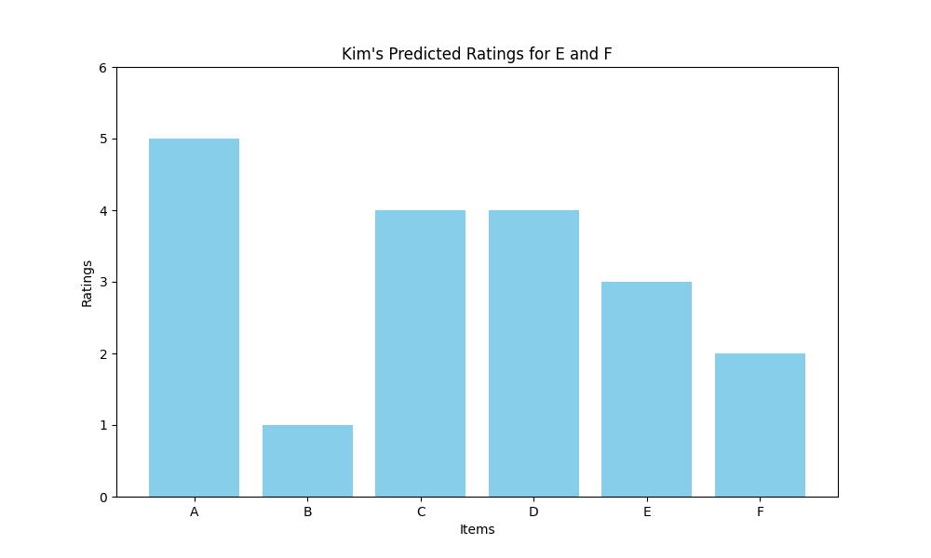
 | E | F
Lee | 3 | 2
Park | 5 | 2
Choi | 4 | 2
Kwon | 1 | 2
3
2
Kim | 3.7 | 2.2

K Nearest Neighbore

 |  |  |  |  |  | Kim의 KNN 이웃 인덱스와 거리
코사인 유사도 행렬
 |  |  |  |  |  | 이웃 1: 사용자 'kim' (거리: 0.0)
 | kim | lee | park | choi | kwon | 이웃 2: 사용자 'lee' (거리: 0.02734838304539633)
kim | 1 | 0.972652 | 0.963487 | 0.872715 | 0.705759
lee | 0.972652 | 1 | 0.965535 | 0.908121 | 0.698501 | E 예측에 사용된 'lee'의 평점: 3.0 (유사도: 0.9726516169546037)
park | 0.963487 | 0.965535 | 1 | 0.926354 | 0.708088 | E의 예측 값: 3.0
choi | 0.872715 | 0.908121 | 0.926354 | 1 | 0.695193
kwon | 0.705759 | 0.698501 | 0.708088 | 0.695193 | 1 | F 예측에 사용된 'lee'의 평점: 2.0 (유사도: 0.9726516169546037)
 |  |  |  |  |  | F의 예측 값: 2.0

recommand_decision
E:F
"F"
<

3
>=
2

 |  |  |  |  | 그러므로 추천 시스템의 결과는 "E" 를 추천함
"E"

Kim과의 KNN 이웃 인덱스와 거리
최근접 이웃 : 사용자 'lee' (거리: 0.02734838304539633)
 |  | A | B | C | D | E | F
E 예측에 사용된 'lee'의 평점: 3.0 (유사도: 0.9726516169546037) | Kim | 5 | 1 | 4 | 4 | 3 | 2
그러므로 'lee'의 평점을 적용하여 E의 값을 예측하면 "3.0" | Lee | 3 | 1 | 2 | 2 | 3 | 2
 | Park | 4 | 2 | 4 | 5 | 5 | 2
F 예측에 사용된 'lee'의 평점: 2.0 (유사도: 0.9726516169546037) | Choi | 3 | 3 | 1 | 5 | 4 | 2
그러므로 'lee'의 평점을 적용하여 F의 값을 예측하면 "2.0" | Kwon | 1 | 5 | 5 | 2 | 1 | 2

model-evolution
1. 예측 값과 실제 값 준비 실제 값 (True values): true_values = [4, 3] 예측 값 (Predicted values): pred_values = [3.7, 2.2] 2. MSE 계산 각 예측 값과 실제 값의 차이를 제곱합니다: (4 - 3.7)^2 = 0.3^2 = 0.09 (3 - 2.2)^2 = 0.8^2 = 0.64 차이의 제곱을 더한 후 평균을 구합니다: MSE = (0.09 + 0.64) / 2 = 0.735 / 2 = 0.365 3. RMSE 계산 MSE의 제곱근을 구합니다: RMSE = sqrt(0.365) ≈ 0.6033 |  | import numpy as np from sklearn.metrics import mean_squared_error # 실제 값과 예측 값 true_values = [4, 3] pred_values = [3.7, 2.2] # MSE 계산 mse = mean_squared_error(true_values, pred_values) # RMSE 계산 rmse = np.sqrt(mse) print(f"MSE: {mse}") print(f"RMSE: {rmse}") # 출력결과 # MSE: 0.365 # RMSE: 0.6033

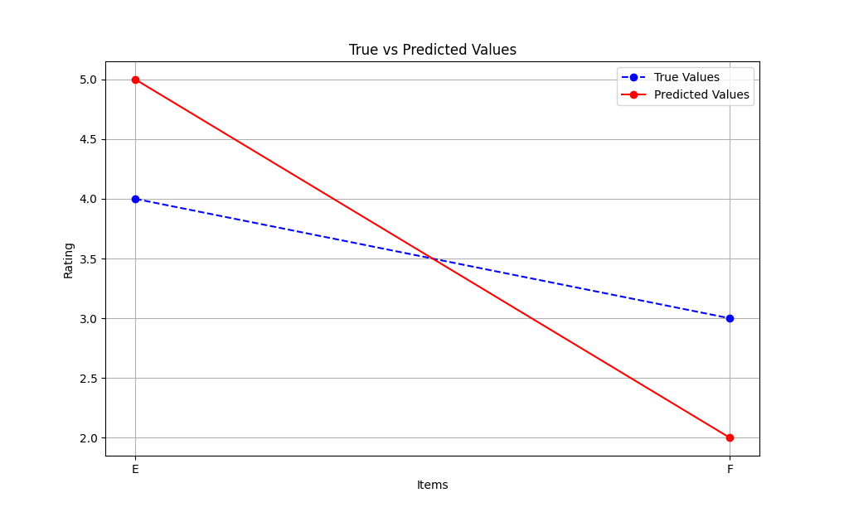

 |  |  | 1. 예측 값과 실제 값 준비
 |  |  | 실제 값 (True values): true_values = [4, 3]
 |  |  | 예측 값 (Predicted values): pred_values = [3.7, 2.2]

 |  |  | 2. MSE 계산
 |  |  | 각 예측 값과 실제 값의 차이를 제곱합니다:

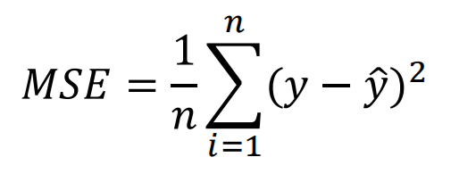
 |  |  | (4 - 3.7)^2 = 0.3^2 = 0.09
 |  |  | (3 - 2.2)^2 = 0.8^2 = 0.64

 |  |  | 차이의 제곱을 더한 후 평균을 구합니다:

 |  |  | MSE = (0.09 + 0.64) / 2 = 0.735 / 2 = 0.365

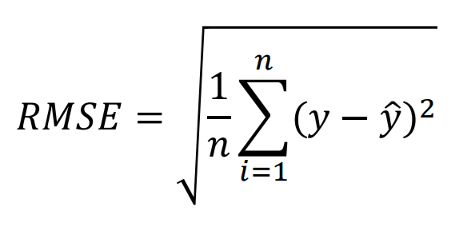
 |  |  | 3. RMSE 계산
 |  |  | MSE의 제곱근을 구합니다:

 |  |  | RMSE = sqrt(0.365) ≈ 0.6033

 | 실제 값이 E=4, F=3 일 경우 MSE는 0.365 이며, 그에 대한 제곱근 RMSE는 0.6033 임. 정확도를 나타내는 평균 제곱 오차(MSE: Mean Square Error)와 평균 제곱근 오차 (RMSE: Root Mean Square Error) 가 최대 차이값인 4로 부터 멀고, 0에 가까우므로 "정확도가 높다" 라고 할 수 있음

